상품제안서
친환경 재생노트 (제로 웨이스트) | 상품코드: S26614

 |  |  |  |  |  |  | 02-713-8555 | www.synergygift.co.kr
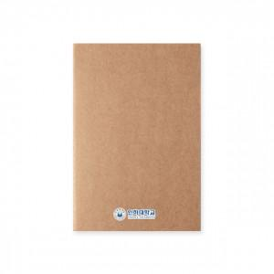 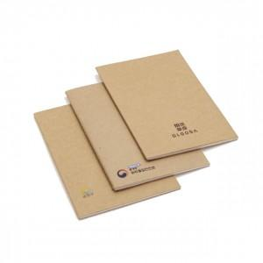

【상세/제작정보】 | <p style="text-align: left;" align="left"><span style="font-size: 14pt;">* 기본&nbsp;</span><span style="font-size: 14pt;">전사인쇄 포함 사이즈 70*30mm</span></p>

【인쇄/포장옵션】 | 컬러전사 / OPP(비닐)

【공급단가】 | 수량 | 100~ | 200~ | 1,000~ | 3,000~ | 5,000~
*VAT별도 | 단가 | 1,750원 | 1,650원 | 1,590원 | 1,520원 | 1,460원

【상품 URL】 | https://www.synergygift.co.kr:443/src/goods_detail.php?gdno=26614

